Tabela 1
Tablela 1: Podaci o osiguranju za period od 1. januara do 31. marta 2021. godine
Table 1: Insurance data for the period 1 January - 31 March 2021

Šifra Code | Vrste osiguranja/ Class of Insurance | Osiguranja/ Policies |  | Štete/ Claims
 |  | Broj osiguranja/ Number of Insurance | Bruto fakturisana premija/ Gross written premium GWP (€) | Broj šteta/ Number of Claims | Riješene štete/ Settled Claims
 |  |  |  |  | Broj/ Number | Iznos/ Amount (€)
01 | Osiguranje od nezgode/ Accident insurance | 7,747 | 2,840,079 | 3,474 | 2,853 | 2,072,903
02 | Zdravstveno osiguranje/ Health insurance | 6,604 | 915,214 | 4,667 | 3,569 | 299,312
03 | Osiguranje motornih vozila/ Motor vehicle Insurance | 3,467 | 1,353,808 | 974 | 702 | 877,336
04 | Osiguranje šinskih vozila/ Railway rolling stock insurance | 1 | 54,251 | 0 | 0 | 0
05 | Osiguranje vazduhoplova/ Aircraft insurance | 2 | 241,703 | 2 | 1 | 120,106
06 | Osiguranje plovnih objekata/ Vessel insurance | 10 | 199,275 | 2 | 1 | 0
07 | Osiguranje robe u prevozu/ Goods in transit insurance | 102 | 196,511 | 22 | 21 | 2,461
08 | Osiguranje imovine od požara i drugih opasnosti/ Insurance against fire and other threats to property | 3,346 | 1,230,256 | 251 | 168 | 136,742
09 | Ostala osiguranja imovine/ Other damage to property | 4,301 | 3,358,448 | 873 | 480 | 409,365
10 | Osiguranje od odgovornosti za upotrebu motornih vozila/ Motor vehicles liability insurance | 60,369 | 7,897,073 | 4,568 | 3,085 | 3,333,351
11 | Osiguranje od odgovornosti za upotrebu vazduhoplova/ Aircraft liability insurance | 5 | 114,719 | 0 | 0 | 0
12 | Osiguranje od odgovornosti za upotrebu plovihih objekata/ Vessel liability insurance | 195 | 16,660 | 4 | 1 | 619
13 | Osiguranje od opšte odgovornosti za štetu/ General liability insurance | 837 | 1,010,911 | 1,822 | 1,621 | 577,710
14 | Osiguranje kredita/ Credit insurance | 151 | 94,422 | 37 | 32 | 64,421
15 | Osiguranje jemstva/ Suretyship insurance | 32 | 11,880 | 10 | 10 | 1,855
16 | Osiguranje finansijskih gubitaka/ Financial loss insurance | 295 | 59,126 | 59 | 57 | 5,733
17 | Osiguranje troškova pravne zaštite/ Legal expense insurance | 401 | 1,474 | 0 | 0 | 0
18 | Putno osiguranje/ Travel insurance | 9,824 | 143,020 | 945 | 600 | 64,567
19 | Druge vrste neživotnih osiguranja/ Other classes of non-life insurance | 6,133 | 23,296 | 5 | 5 | 125
20 | Osiguranje života/ Life insurance | 53,890 | 3,725,754 | 731 | 552 | 2,038,221
21 | Rentno osiguranje/ Annuity insurance | 37 | 6,252 | 15 | 10 | 12,957
22 | Dopunsko osiguranje lica uz osiguranje života/ Supplementary insurance in addition to life insurance | 32,217 | 347,722 | 325 | 155 | 116,781
23 | Druge vrste životnih osiguranje/ Other classes of life insurance | 2 | 650 | 0 | 0 | 0
 | UKUPNO (neživotna osiguranja, vrste 01 - 19) TOTAL (non-life insurance, lines 01 -19) | 103,822 | 19,762,125 | 17,715 | 13,206 | 7,966,605
 | UKUPNO (životna osiguranja, vrste 20 - 23) TOTAL (life insurance 20 - 23) | 86,146 | 4,080,378 | 1,071 | 717 | 2,167,959
 | UKUPNO / TOTAL | 189,968 | 23,842,503 | 18,786 | 13,923 | 10,134,564
Izvor/Source: ANO/ISA

Grafik 1: Učešće vrsta osiguranja u ukupnoj BFP
Chart 1: Share of classes of insurance in total GWP

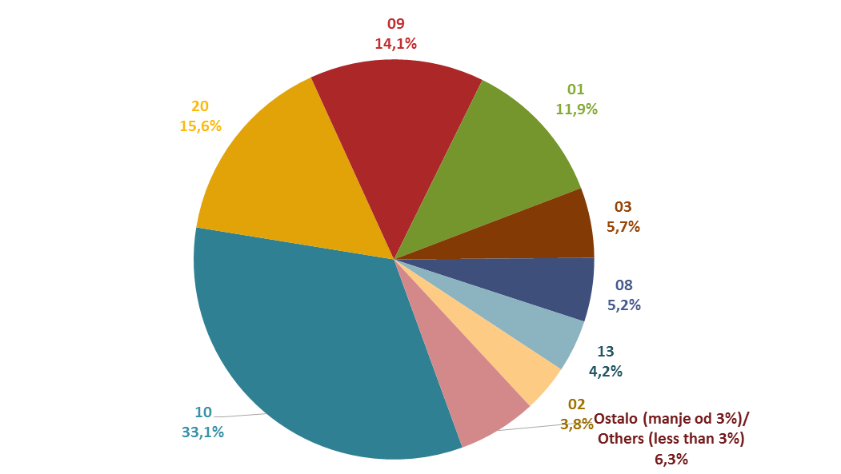

Izvor/Source: ANO/ISA

Sadržaj/Contents

